상품제안서
비즈 여행용 멀티 어댑터+USB2포트 BZ-TA20 | 상품코드: S30247

 |  |  |  |  |  |  | 02-713-8555 | www.synergygift.co.kr
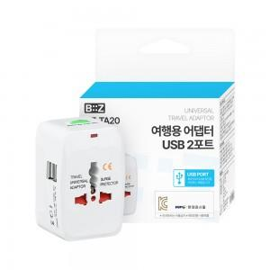

【상세/제작정보】

【인쇄/포장옵션】 | 레이저, 풀칼라 / 포장지포장

【공급단가】 | 수량 | 50~ | 100~ | 500~ | 1,000~ | 2,000~
*VAT별도 | 단가 | 4,550원 | 4,480원 | 4,370원 | 4,200원 | 4,020원

【상품 URL】 | https://www.synergygift.co.kr:443/src/goods_detail.php?gdno=30247

